Trang_tính1
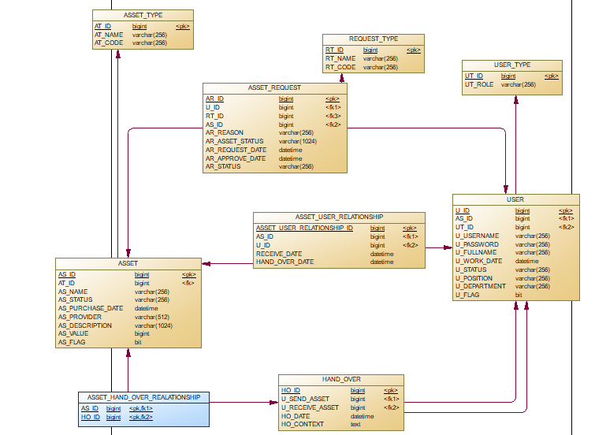
ASSET_TYPE
STT | Tên thuộc tính | Kiểu | Độ rộng | Khóa | Not null | Tự tăng | Ý nghĩa
1 | AT_ID | Bigint | undefined | Chính | x | x | Số định danh tự tăng
2 | AT_NAME | Varchar | 256 |  |  |  | Tên của loại tài sản dùng để hiển thị trên giao diện để xem
3 | AT_CODE | Varchar | 256 |  |  |  | Chuỗi viết liền không dấu được sử dụng trong source code: ban-ghe, tin-hoc, van-phong-pham,...

ASSET
STT | Tên thuộc tính | Kiểu | Độ rộng | Khóa | Not null | Tự tăng | Ý nghĩa
1 | AS_ID | bigint | undefined | Chính | x | x | Số định danh tự tăng
2 | AT_ID | bigint | undefined | Ngoại |  |  | Khóa ngoại (ASSET_TYPE) cho biết id của loại tài sản
3 | AS_NAME | varchar | 256 |  |  |  | Tên của tài sản, thiết bị: Bàn học xếp, Máy tính xách tay Dell,...
4 | AS_STATUS | varchar | 256 |  |  |  | Trạng thái hiện tại của sản phầm với các giá trị cố định sau: new: Mới, corrupted: Hỏng, fixing: Đang bảo hành, fixed: Đã sữa chữa
5 | AS_PURCHASE_DATE | datetime | undefined |  |  |  | Ngày mua tài sản (có thể khác ngày nhập thông tin tài sản lên hệ thống, default là ngày nhập thông tin tài sản lên hệ thống)
6 | AS_PROVIDER | varchar | 512 |  |  |  | Tên nhà cung cấp sản phẩm
7 | AS_DESCRIPTION | varchar | 1024 |  |  |  | Mô tả sản phẩm, tình trạng màu sắc, các thành phần bao gồm,...
8 | AS_VALUE | Bigint | undefined |  |  |  | Giá trị tài sản lúc mua
9 | AS_FLAG | bit | undefined |  |  |  | Cờ xóa phục vụ tính năng xóa tài sản, FLAG=1 sản phẩn sẽ không còn được nhìn thấy trên ứng dụng

REQUEST_TYPE
STT | Tên thuộc tính | Kiểu | Độ rộng | Khóa | Not null | Tự tăng | Ý nghĩa
1 | RT_ID | bigint | undefined | Chính | x | x | Số định danh tự tăng
2 | RT_NAME | varchar | 256 |  |  |  | Tên của loại yêu cầu: Thay thế, Sữa chữa, Nâng cấp
3 | RT_CODE | varchar | 256 |  |  |  | Chuỗi viết liền không dấu được sử dụng trong source code: change, repair, upgrade,...

ASSET_REQUEST
STT | Tên thuộc tính | Kiểu | Độ rộng | Khóa | Not null | Tự tăng | Ý nghĩa
1 | AR_ID | bigint | undefined | Chính | x | x | Số định danh tự tăng
2 | U_ID | bigint | undefined | Ngoại |  |  | Khóa ngoại (USER) cho biết id của người dùng đã mở yêu cầu
3 | RT_ID | bigint | undefined | Ngoại |  |  | Khóa ngoại (REQUEST_TYPE) cho biết id của loại yêu cầu
4 | AS_ID | bigint | undefined | Ngoại |  |  | Khóa ngoại (ASSET) cho biết id của tài sản được yêu cầu
5 | AR_REASON | varchar | 256 |  |  |  | Nguyên văn lý do mở yêu cầu
6 | AR_ASSET_STATUS | varchar | 1024 |  |  |  | Khai báo trạng thái hiện tại của tài sản
7 | ASSET_REQUEST_DATE | datetime | undefined |  |  |  | Ngày yêu cầu được tạo ra
8 | AR_APPROVE_DATE | datetime | undefined |  |  |  | Ngày yêu cầu được một người dùng có thẩm quyền đọc duyệt
9 | AR_STATUS | varchar | 256 |  |  |  | Trạng thái hiện tại của yêu cầu với các giá trị cố định sau: new: Mới, pending: Đang chờ duyệt, approved: Đã duyệt

USER_TYPE
STT | Tên thuộc tính | Kiểu | Độ rộng | Khóa | Not null | Tự tăng | Ý nghĩa
1 | UT_ID | bigint | undefined | Chính | x | x | Số định danh tự tăng
2 | UT_ROLE | varchar | 256 |  |  |  | Tên vai trò người dùng: Quản trị viên, Người dùng

USER
STT | Tên thuộc tính | Kiểu | Độ rộng | Khóa | Not null | Tự tăng | Ý nghĩa
1 | U_ID | bigint | undefined | Chính | x | x | Số định danh tự tăng
2 | UT_ID | bigint | undefined | Ngoại |  |  | Khóa ngoại (USER_TYPE) cho biết id của loại người dùng người dùng
3 | U_USERNAME | varchar | 256 |  |  |  | Tên tài khoản duy nhất (unique) của một người dùng
4 | U_PASSWORD | varchar | 256 |  |  |  | Mật khẩu của một người dùng
5 | U_FULLNAME | varchar | 256 |  |  |  | Tên của người dùng
6 | U_WORK_DATE | date | undefined |  |  |  | Ngày bắt đầu vào làm
7 | U_STATUS | varchar | 256 |  |  |  | Trạng thái người dùng: working: Đang làm việc, leaved: Hiện đã nghỉ việc.
8 | U_POSITION | varchar | 256 |  |  |  | Tên vị trí của người dùng: Nhân viên, Trưởng phòng, Giám đốc,...
9 | U_DEPARTMENT | varchar | 256 |  |  |  | Tên phòng ban trực thuộc
10 | U_FLAG | big | undefined |  |  |  | Cờ xóa phục vụ tính năng xóa người dùng, FLAG=1 người dùng sẽ không còn được nhìn thấy trên ứng dụng

USER_ASSET_RELATIONSHIP
STT | Tên thuộc tính | Kiểu | Độ rộng | Khóa | Not null | Tự tăng | Ý nghĩa
1 | ASSERT_USER_RELATIONSHIP_ID | bigint | undefined | Chính | x | x | Số định danh tự tăng
2 | AS_ID | bigint | undefined | Ngoại |  |  | Khóa ngoại (ASSET) cho biết id của tài sản được sở hữu bởi người dùng
3 | U_ID | bigint | undefined | Ngoại |  |  | Khóa ngoại (USER) cho biết id của người dùng sở hữu tài sản
4 | RECEIVE_DATE | datetime | undefined |  |  |  | Ngày nhận sản phẩm
5 | HAND_OVER_DATE | datetime | undefined |  |  |  | Ngày bàn giao sản phẩm cho người khác

HAND_OVER
STT | Tên thuộc tính | Kiểu | Độ rộng | Khóa | Not null | Tự tăng | Ý nghĩa
1 | HO_ID | bigint | undefined | Chính | x | x | Số định danh tự tăng
2 | U_SEND_ASSET | bigint | undefined | Ngoại |  |  | Khóa ngoại (USER) cho biết id của người dùng sở hữu tài sản được bàn giao
3 | U_RECEIVE_ASSET | bigint | undefined | Ngoại |  |  | Khóa ngoại (USER) cho biết id của người dùng được nhận tài sản
4 | HO_DATE | datetime | undefined |  |  |  | Ngày diễn ra bàn giao tài sản
5 | HO_CONTEXT | text | undefined |  |  |  | Nội dung phiếu bàn giao tài sản

ASSET_HAND_OVER_REALATIONSHIP
STT | Tên thuộc tính | Kiểu | Độ rộng | Khóa | Not null | Tự tăng | Ý nghĩa
1 | AS_ID | bigint | undefined | Chính, Ngoại |  |  | Khóa ngoại (ASSET) cho biết id của tài sản được bàn giao trong phiên bàn giao tài sản
2 | HO_ID | bigint | undefined | Chính, Ngoại |  |  | Khóa ngoại (HAND_OVER) cho biết id của phiên bàn giao tài sản

